Sheet1
Khái niệm | Giao thức truyền | Port client | Port server | Tầng | Viết tắt của | Ghi chú | Hình | *NOTE: tô màu xanh là thiết bị mạng
HTTP | TCP |  | 80 | Application | HyperText Transfer Protocol
NAT |  |  |  | Network | Network Address Translation | public IP <-> Private IP
ARP |  |  |  | Link | Address resolution protocol | IP->MAC
DNS | TCP & UDP |  | 53 | Application | Domain name system | cấp tên cho địa chỉ (dễ nhớ) IP sang tên miền và ngược lại
DHCP | UDP | 68 | 67 | Application | Dynamic host configuration protocol | cấp phát IP động
OSI |  |  |  |  | Open systems interconnection | 7 tầng - Application: data - Presentation - Session - Transport: segment (end-end) - Network: packet (host-host) - Datalink: frame (link-link) - Physical: bits
Hub |  |  |  | Physical |  | Kết nối collision domain, broadcast domain
NIC |  |  |  | Physical | Network interface card
Repeater |  |  |  | Physical |  | Khuếch đại tín hiệu Kết nối collision domain, broadcast domain
Switch |  |  |  | Link |  | Giống 1 bridge nhiều port, học địa chỉ MAC Phân chia collision domain Bảng CAM (MAC - port)
Modem |  |  |  | Physical | Modulate - Demodulate | truyền thông qua mạng điện thoại
Bridge |  |  |  | Link |  | Bảng địa chỉ MAC - port
Router |  |  |  | Network |  | Phân chia broadcast domain
IP |  |  |  | Network | Internet protocol |  | 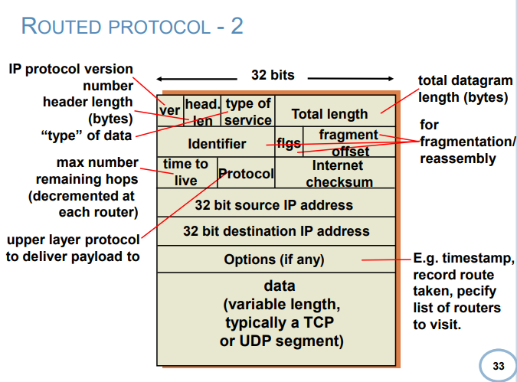
TCP |  |  |  | Transport | Transmission control protocol
UDP |  |  |  | Transport | User datagram protocol
MAC |  |  |  | Link | Media access control
FTP | TCP |  | 21 | Application | File transfer protocol | chuyển file
SMTP | TCP |  | 25 | Application | Simple mail transfer protocol
TFTP | UDP |  | 69 | Application | Trivial FTP
Telnet | TCP |  | 23
ISP |  |  |  |  | Internet service provider
RDT |  |  |  |  | Reliable data transfer
CAM |  |  |  |  | Content Addressable Memory
// link trắc nghiệm MMT: https://hotroontap.com/cau-hoi-trac-nghiem-mon-mang-may-tinh-co-dap-an/ // https://quizlet.com/vn/354124073/cau-hoi-trac-nghiem-mon-mang-may-tinh-flash-cards/
POP |  |  |  |  |  | email
ICMP |  |  |  | Network | Internet Control Message Protocol | 0: unreachable network 1: unreachable host 2: unreachable protocol 3: unreachable port 4: không được phép fragment 5:source route bị sai | 